Ranking 2022
Posição do Produto no Valor Bruto da Produção |  |  |  | Os 5 produtos com dezembro VBP |  |  | Posição do Estado no Valor Bruto da Produção |  |  |  | Posição da Região no Valor Bruto da Produção
 | Valores em R$* |  |  | (valores em Reais*) |  |  | Valores em R$* |  |  |  | (valores em Reais*)
POSIÇÃO | LAVOURAS | 2022 | % | POSIÇÃO | LAVOURAS | 2022
1º | Soja | 338,112,433,732 | 28.5% | 1º | Soja | 338,112,433,732 | Ranking | UF's / ANO | 2022 | % | POSIÇÃO | REGIÃO | 2022
2º | Milho | 148,594,743,497 | 12.5% | 2º | Milho | 148,594,743,497 | 1º | Mato Grosso | 211,405,772,103 | 17.83% | 1º | Centro-Oeste | 391,041,829,493
3º | Cana-de-açúcar | 99,608,866,855 | 8.4% | 3º | Cana-de-açúcar | 99,608,866,855 | 2º | São Paulo | 142,167,734,019 | 12.0% | 2º | Sudeste | 297,992,630,224
4º | Café | 56,355,968,079 | 4.8% | 4º | Café | 56,355,968,079 | 3º | Paraná | 140,782,846,825 | 11.88% | 3º | Sul | 281,621,438,853
5º | Algodão | 35,003,482,765 | 3.0% | 5º | Algodão | 35,003,482,765 | 4º | Minas Gerais | 132,274,588,199 | 11.2% | 4º | Nordeste | 113,143,003,911
6º | Trigo | 17,678,663,113 | 1.5% | POSIÇÃO | PECUÁRIA | 2022 | 5º | Goiás | 106,785,039,599 | 9.01% | 5º | Norte | 74,872,217,106
7º | Laranja | 17,066,330,792 | 1.4% | 1º | Bovinos | 151,188,630,159 | 6º | Rio Grande do Sul | 91,623,078,952 | 7.7% | POSIÇÃO | ESTADOS | 2022
8º | Arroz | 16,766,262,778 | 1.4% | 2º | Frango | 111,275,719,931 | 7º | Mato Grosso do Sul | 70,899,045,922 | 5.98% | 1º | Mato Grosso | 211,405,772,103
9º | Banana | 15,634,468,480 | 1.3% | 3º | Leite | 58,312,208,607 | 8º | Bahia | 52,359,034,202 | 4.4% | 2º | São Paulo | 142,167,734,019
10º | Feijão | 15,200,908,498 | 1.3% | 4º | Suínos | 31,645,680,659 | 9º | Santa Catarina | 49,215,513,076 | 4.15% | 3º | Paraná | 140,782,846,825
11º | Tomate | 14,798,766,708 | 1.2% | 5º | Ovos | 19,930,802,663 | 10º | Pará | 27,706,882,344 | 2.3% | 4º | Minas Gerais | 132,274,588,199
VBP AGROPECUÁRIA - BRASIL
 | 1 | 1 | 1
12º | Mandioca | 14,323,053,115 | 1.2% |  |  |  | 11º | Rondônia | 20,997,287,986 | 1.77% | 5º | Goiás | 106,785,039,599
13º | Batata - inglesa | 10,538,814,961 | 0.9% |  |  |  | 12º | Espírito Santo | 19,568,487,602 | 1.7%
14º | Uva | 6,571,349,126 | 0.6% |  |  |  | 13º | Tocantins | 19,434,228,366 | 1.64%
15º | Amendoim | 3,494,862,918 | 0.3% |  |  |  | 14º | Maranhão | 18,131,877,901 | 1.5% |  | Participação dos Estados no Valor Bruto da Produção |  | Participação das regiões no Valor Bruto da Produção
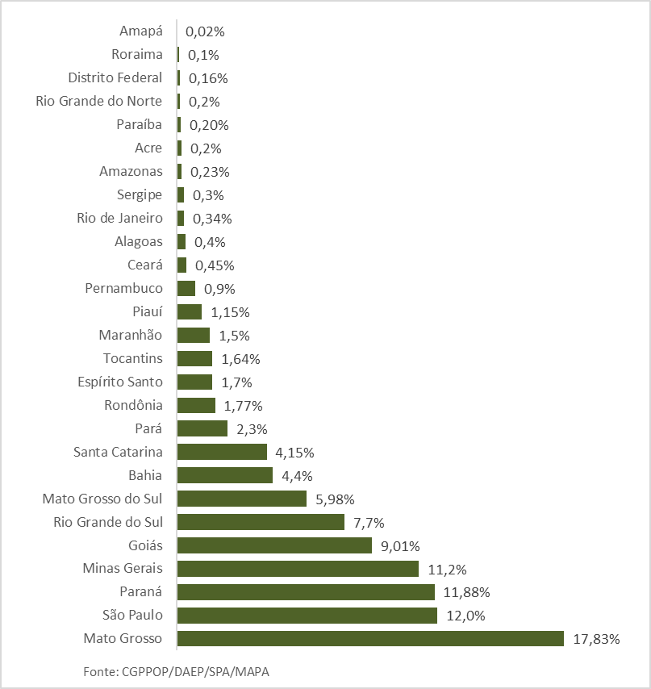
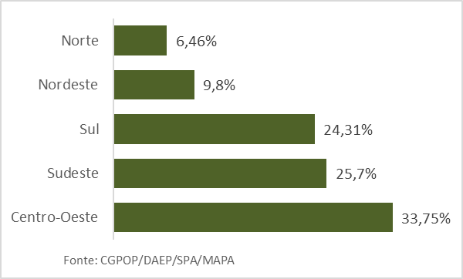
16º | Cacau | 3,260,993,142 | 0.3% |  |  |  | 15º | Piauí | 13,686,762,926 | 1.15%
17º | Mamona | 125,332,806 | 0.01% |  |  |  | 16º | Pernambuco | 10,389,258,236 | 0.9%
 | TOTAL LAVOURAS | 813,135,301,365 | 68.6% |  |  |  | 17º | Ceará | 5,389,154,147 | 0.45%
1º | Bovinos | 151,188,630,159 | 12.8% |  |  |  | 18º | Alagoas | 4,763,910,782 | 0.4%
2º | Frango | 111,275,719,931 | 9.4% |  |  |  | 19º | Rio de Janeiro | 3,981,820,403 | 0.34%
3º | Leite | 58,312,208,607 | 4.9% |  |  |  | 20º | Sergipe | 3,980,785,831 | 0.3%
4º | Suínos | 31,645,680,659 | 2.7% |  |  |  | 21º | Amazonas | 2,755,263,695 | 0.23%
5º | Ovos | 19,930,802,663 | 1.7% |  |  |  | 22º | Acre | 2,523,870,636 | 0.2%
 | TOTAL PECUÁRIA | 372,353,042,020 | 31.4% |  |  |  | 23º | Paraíba | 2,426,017,113 | 0.20%
 | VBP TOTAL | 1,185,488,343,385 | 100.0% |  |  |  | 24º | Rio Grande do Norte | 2,016,202,774 | 0.2%
Fonte: CGPOP/DAEP/SPA/MAPA |  |  |  |  |  |  | 25º | Distrito Federal | 1,951,971,869 | 0.16%
* Valores deflacionados pelo IGP-DI da FGV - novembro/2022. |  |  |  |  |  |  | 26º | Roraima | 1,258,198,802 | 0.1%
 |  |  |  |  |  |  | 27º | Amapá | 196,485,276 | 0.02%
 |  |  |  |  |  |  | Total Brasil |  | 1,185,488,343,385 | 100%
 |  |  |  |  |  |  | Fonte: CGPOP/DAEP/SPA/MAPA
 |  |  |  |  |  |  | * Valores deflacionados pelo IGP-DI da FGV - novembro/2022.

